神戸登録事務所（集荷対応）用 代行依頼書
 | JU兵庫 （集配サービス対応）依頼用 |  |  |  |  |  |  |  |  | 依頼書送信先 |  | ＦＡＸ番号：078-371-1170
登 録 代 行 依 頼 書
 |  |  |  |  |  |  |  |  |  |  |  |  | 事務局 行

 | 太枠は必須でご記入をお願いします。 |  |  |  |  |  |  |  |  |  | 登録のご依頼 ・お問合せは： 078-371-1160 まで

 | 依頼会社名
 |  |  |  |  |  |  |  |  |  | 申込日 |  | 令和 |  |  | 年 |  | 月 | 日

 | ご担当者 |  |  |  |  |  |  |  |  | いずれかに○印 |  | １． 最短日で登録希望

 | 連絡先 |  |  |  |  |  |  |  |  | 登録希望日 |  | ２． 期日指定 【 年 月 日 登録】

 | ＦＡＸ番号 |  |  |  |  |  |  |  |  |  |  | 期日指定登録は、最短登録日以降となります。

税金合計
（前払金）は、
登録書類と
一緒に
合計額を
同封下さい。
 | 登録依頼内容 |  |  |  | 登録 管轄支局 | 旧登録番号 | 車台番号 |  | 所有権 | 希望№ | 環境 性能割 | 自動車税 |  | 重量税 |  | 税金合計 （前払金）

1 |  |  |  |  |  |  |  |  | 有 ・ 無 | 有 ・ 無
2 |  |  |  |  |  |  |  |  | 有 ・ 無 | 有 ・ 無

事務局
〒650-0044
神戸市中央区東川崎町1-7-4
ハーバーランドダイヤニッセイビル 7階
TEL：078-371-1160 FAX：078-371-1170
 | ◆別途、ナンバープレート代・印紙代・登録代行手数料が必要となります。 左記の費用は、登録完了後に別途ご請求申し上げます。
 |  | 連絡事項 |  | 環境性能割の税額は登録管轄税務課で確認頂き、受付番号や担当者名等を記載下さい。
 |  |  |  | 相違があった場合は登録日が延期となる場合がありますのでご了承ください。

 | ※登録先の管轄JU・管轄支局やその他都合により、登録日・納品日が予定日より遅延する場合があります。
 | この場合の補償は致しかねますので、ご了承の上でご依頼下さい。
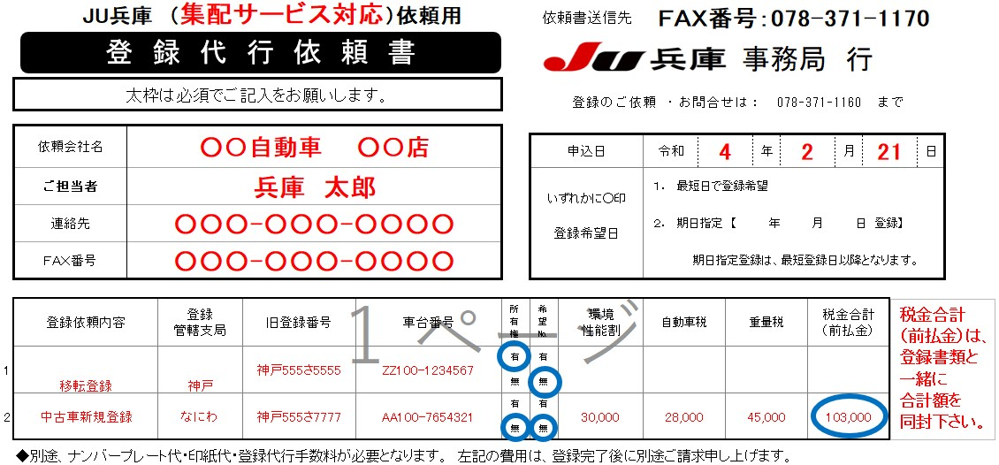

集荷までの流れ
②登録代行依頼書を事前にFAX送信して下さい。
FAX送信先：078-371-1170
③きずな神戸提携の集荷便が会員店舗に登録書類一式を回収に伺います。
税金は前受けとなります。回収時にお渡し下さい。

 | ◆ 上記記入例を参照に、【登録代行依頼書】の太枠は必須でご記入をお願いします。
 | ◆ 取得税、自動車税、重量税は前払いとなりますので、金額をお調べの上、ご記入いただき、登録書類と一緒に集荷時に現金でお渡し下さい。
 |  | 取得税は、県よって異なりますので、事前に管轄県税に確認し、受付番号等の発行を受け、連絡事項欄にご記入下さい。
 | ◆ 別途、ナンバープレート代・印紙代・登録代行手数料を登録完了後にご請求いたします。

 | ◆ 登録は、指定がなければ最短の登録可能日に登録します。
 | ◆ 登録先の管轄JUによって、登録～納品までの日数が変わってきます。
 | ◆ 【基本的な登録～納品まで】のスケジュール （登録先によって変わってきますので、お急ぎの場合は事前にご確認下さい）
 |  | 1日目 | 会員店集荷にて登録書類受取り
 |  | 2日目 | 登録書類の代書 ⇒ 管轄JUへ登録書類郵送 |  |  |  |  | ■下記の事項に同意の上、ご依頼下さい■
 |  | 3日目 | 管轄JU書類到着・受取 |  |  |  |  | 以下の場合、登録・納品が左記【基本的な登録～納品まで】の日数が前後する場合があります。
 |  | 4日目 | 管轄JUにて登録 ⇒ JU兵庫へ登録書類郵送 |  |  |  |  | 登録・納品の遅延等についての補償は致しかねますのでご了承の上ご依頼下さい。
 |  | 5日目 | JU兵庫・登録書類到着 ⇒ 封印発行 ⇒ 会員店へ納品 |  |  |  |  | ※ 管轄JUによっては書類到着当日に登録を行なう場合があり、登録・納品が早まる場合があります
 |  |  |  |  |  |  |  | ※ 管轄JUによっては書類到着翌々日に登録を行なう場合があり、登録納品が遅延する場合があります。
 | ◆ 特に指定がない場合は、最短で登録し、最短で納品します。 |  |  |  |  |  |  | ※ 遠方の管轄JUの場合、郵送日数が2日以上かかる場合があり、登録日・納品が遅延する場合があります。
 |  |  |  |  |  |  |  | ※ 天災・災害等の場合、遅延する場合があります。

